Бытовые сплит-системы
ООО «ТЕХНОКЛИМАТ-Т»
г. Саров, Нижегородской обл, Октябрьский проспект, д. 13 тел: (83130) 69721, +7-908-762-02-12, e-mail: tksarov@mail.ru, www.tehnoklimat-nn.ru

.
Прайс-лист 2023 года/ обновлено 12.09.2023

БЫТОВЫЕ СПЛИТ-СИСТЕМЫ
Модель |  | Внутренний | Мощность, кВт |  | Энергоэффективность |  | Розничная цена, руб.
 |  | Наружный | охл. | нагрев | EER | COP
Инверторные сплит-системы FERRARA, ИК пульт ДУ
ОСНОВНЫЕ ПРЕИМУЩЕСТВА: | • Озонобезопасный хладагент R32 • Инверторный компрессор |  | • Режим «Турбо» • Авторестарт • Самодиагностика |  | • Режим сна
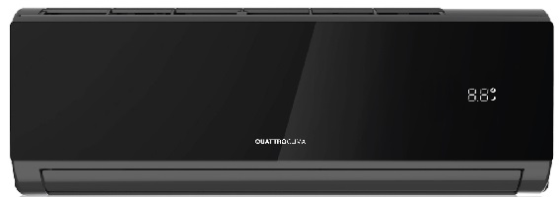 | Сплит-система QV-FE09WA/QN-FE09WA | QV-FE09WA | 2.6 | 2.61 | 6,3 / A++ | 4,0 / A+ | 51,500
 |  | QN-FE09WA
 | Сплит-система QV-FE12WA/QN-FE12WA | QV-FE12WA | 3.4 | 3.42 | 6,1 / A++ | 4,0 / A+ | 56,000
 |  | QN-FE12WA
Инверторные сплит-системы VERONA, ИК пульт ДУ
ОСНОВНЫЕ ПРЕИМУЩЕСТВА: | • Озонобезопасный хладагент R32 • Инверторный компрессор |  | • Режим «Турбо» • Авторестарт • Самодиагностика |  | • Режим сна
 | Сплит-система QV-VE09WAE/QN-VE09WAE | QV-VE09WAE | 2.6 | 2.61 | 6,3 / A++ | 4,0 / A+ | 39,000
 |  | QN-VE09WAE
 | Сплит-система QV-VE12WAE/QN-VE12WAE | QN-VE12WAE | 3.4 | 3.42 | 6,1 / A++ | 4,0 / A+ | 44,000
 |  | QN-VE12WAE
 | Сплит-система QV-VE18WAE/QN-VE18WAE | QV-VE18WAE | 5.13 | 5.23 | 6,1 / A++ | 4,0 / A+ | 71,000
 |  | QN-VE18WAE
 | Сплит-система QV-VE24WAE/QN-VE24WAE | QV-VE24WAE | 6.81 | 6.87 | 6,1 / A++ | 4,1 / A+ | 90,000
 |  | QN-VE24WAE
Инверторные сплит-системы MONSONE, ИК пульт ДУ
ОСНОВНЫЕ ПРЕИМУЩЕСТВА: | • Инверторный компрессор |  | • Режим «Турбо» • Авторестарт • Самодиагностика |  | • Режим сна
 | Сплит-система QV-M09WAE/QN-M09WAE | QV-M09WAE | 2.6 | 2.61 | 3,21 / A | 3,61 / A | 36,000
 |  | QN-M09WAE
 | Сплит-система QV-M12WAE/QN-M12WAE | QV-M12WAE | 3.5 | 3.66 | 3,21 / A | 3,61 / A | 40,000
 |  | QN-M12WAE
 | Сплит-система QV-M18WAE/QN-M18WAE | QV-M18WAE | 5.28 | 5.42 | 3,21 / A | 3,61 / A | 66,000
 |  | QN-M18WAE
 | Сплит-система QV-M24WAE/QN-M24WAE | QV-M24WAE | 7.03 | 7.18 | 3,21 / A | 3,61 / A | 84,000
 |  | QN-M24WAE
Классические сплит-системы BERGAMO, ИК пульт ДУ
ОСНОВНЫЕ ПРЕИМУЩЕСТВА: | • Роторный компрессор GMCC •Точное поддержание температуры |  | • Авторестарт • Сниженный уровень шума от 24 дБ |  | • Режим сна
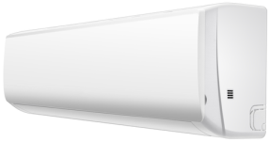 | Сплит-система QV-BE07WB/QN-BE07WB | QV-BE07WB | 2.2 | 2.2 | 3,21 / A | 3,61 / A | 26,500
 |  | QN-BE07WB
 | Сплит-система QV-BE09WB/QN-BE09WB | QV-BE09WB | 2.64 | 2.8 | 3,22 / A | 3,61 / A | 28,500
 |  | QN-BE09WB
 | Сплит-система QV-BE12WB/QN-BE12WB | QV-BE12WB | 3.52 | 3.7 | 3,21 / A | 3,62 / A | 36,000
 |  | QN-BE12WB
 | Сплит-система QV-BE18WB/QN-BE18WB | QV-BE18WB | 5.285 | 5.42 | 3,23 / A | 3,61 / A | 59,000
 |  | QN-BE18WB
 | Сплит-система QV-BE24WB/QN-BE24WB | QV-BE24WB | 7.03 | 7.18 | 3,22 / A | 3,63 / A | 72,500
 |  | QN-BE24WB
 | Сплит-система QV-BE28WA/QN-BE28WA | QV-BE28WA | 8.21 | 8.35 | 3,22 / A | 3,61 / A | 96,500
 |  | QN-BE28WA
Классические сплит-системы VENTO, ИК пульт ДУ
ОСНОВНЫЕ ПРЕИМУЩЕСТВА: | • Роторный компрессор GMCC •Точное поддержание температуры |  | • Авторестарт • Сниженный уровень шума от 24 дБ |  | • Режим сна
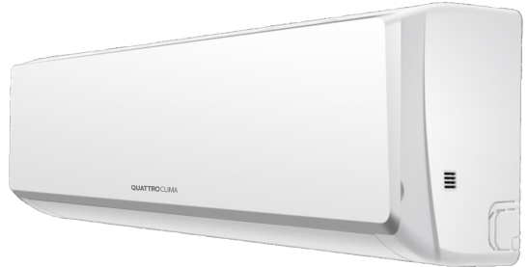 | Сплит-система QV-VN07WA/QN-VN07WA | QV-VN07WA | 2.05 | 2.2 | 3,21 / A | 3,61 / A | 25,000
 |  | QN-VN07WA
 | Сплит-система QV-VN09WA/QN-VN09WA | QV-VN09WA | 2.55 | 2.73 | 3,22 / A | 3,61 / A | 27,000
 |  | QN-VN09WA
 | Сплит-система QV-VN12WA/QN-VN12WA | QV-VN12WA | 3.37 | 3.52 | 3,21 / A | 3,61 / A | 33,500
 |  | QN-VN12WA
 | Сплит-система QV-VN18WA/QN-VN18WA | QV-VN18WA | 5.13 | 5.28 | 3,21 / A | 3,61 / A | 55,000
 |  | QN-VN18WA
 | Сплит-система QV-VN24WA/QN-VN24WA | QV-VN24WA | 7.03 | 7.18 | 3,21 / A | 3,61 / A | 67,500
 |  | QN-VN24WA
 | Сплит-система QV-VN28WA/QN-VN28WA | QV-VN28WA | 8.21 | 8.35 | 3,22 / A | 3,61 / A | 89,000
 |  | QN-VN28WA

